画面遷移
画面レイアウト

凡例：
：画面
：画面遷移
業務機能名 | 社内管理システム | 画面名称 | 有給状況 | 作成日 | 2024-05-15 | 作成者 | 孫
画面ID | P005 | 備考 |  | 更新日 |  | 更新者
 |  |  |  | 備考

 |  |  |  | メニュー画面：機能情報テーブルに定義した画面
 |  |  |  |  | （ofcfunction）

有給状況ボタン
メニュー画面
有給状況

画面レイアウト
画面レイアウト
業務機能名 |  | 社内管理システム | 画面名称 | 有給状況 |  |  | 作成日 | 2024-05-15 |  | 作成者 | 孫
画面ID |  | P005 | 備考 |  |  |  | 更新日 |  |  | 更新者
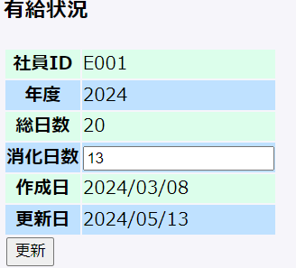
 |  |  |  |  | 項番 | 項目名称 |  |  | 項目名称種別
 |  |  |  |  | 1 | 有給状況 |  |  | ラベル
 |  |  |  |  | 2 | 社員IDタイトル |  |  | ラベル
 |  |  |  |  | 3 | 社員ID値 |  |  | ラベル
 |  |  |  |  | 4 | 年度タイトル |  |  | ラベル
 |  |  |  |  | 5 | 年度値 |  |  | ラベル
 |  |  |  |  | 6 | 総日数タイトル |  |  | ラベル
 |  |  |  |  | 7 | 総日数値 |  |  | ラベル
 |  |  |  |  | 8 | 消化日数タイトル |  |  | ラベル
 |  |  |  |  | 9 | 消化日数値 |  |  | テキスト
 |  |  |  |  | 10 | 作成日タイトル |  |  | ラベル
 |  |  |  |  | 11 | 作成日値 |  |  | ラベル
 |  |  |  |  | 12 | 更新日タイトル |  |  | ラベル
 |  |  |  |  | 13 | 更新日値 |  |  | ラベル
 |  |  |  |  | 14 | 更新 |  |  | ボタン

DB:
 | 有給管理テーブル

